Sheet1
 | Neapbūvētās zemes noma *
 | Kadastra apzīmējums | Nosaukums, pagasts | Kopējā z.v. platība, ha | Nomas platība, ha | Lietošanas mērķis | Nomas maksa bez PVN gadā (EUR) | Sludinājuma ievietošanas mājaslapā uz 5 dd, datums | Pieteikšanās termiņš līdz … ieskaitot**
 | 56480020071 | "D/s Liesma Nr.65", Ābeļu pagasts | 0.08 | 0.08 | palīgsimniecības vajadzībām | 12.00 | 14.03.2025. | 21.03.2025.
 | 56940030267 | "Ezerieši", Variešu pagasts | 4.6396 | 2.6396 | lauksaimniecībai | 237.56 | 14.03.2025. | 21.03.2025. | 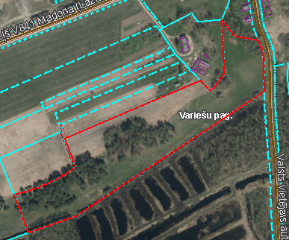
 | 56940030149 | "Rema", Variešu pagasts | 0.9246 | 0.9246 | lauksaimniecībai | 83.21 | 14.03.2025. | 21.03.2025.
*Saskaņā Ministru kabineta 2018.gada 19.jūnija noteikumu Nr.350 „Publiskas personas zemes nomas un apbūves tiesības noteikumi”
** Ja pretendentu pieteikšanās termiņā, kas nav īsāks par piecām darbdienām, piesakās vairāki pretendenti, neapbūvēta zemesgabala nomnieku noskaidro rakstiskā vai mutiskā izsolē. Pieteikumus, kas iesniegti pēc norādītā termiņa, neizskata.

